IE11测试
名称 | 提出日期 | 类型 | 问题描述 | 说明 | 开发状态 | 测试状态 | 备注
公务车申请 | 2018-08-21 | BUG | 草稿页面：申请页面选择代填，保存草稿，草稿页面所选代填人没有保存上 | 草稿页面打开应显示代填人信息 |  | 未解决
 | 2018-08-21 | BUG | 我发起的任务：申请单为代填发起，任务列表中发起人、节点名称没有显示出来 |  |  | 未解决
 | 2018-08-21 | BUG | 待处理任务：列表中发起人没有显示出来 |  |  | 未解决
 | 2018-08-21 | BUG | 待处理任务：上传附件、加签人板块申请页面没有上传附件或选择加签人，审批页面隐藏该板块 | 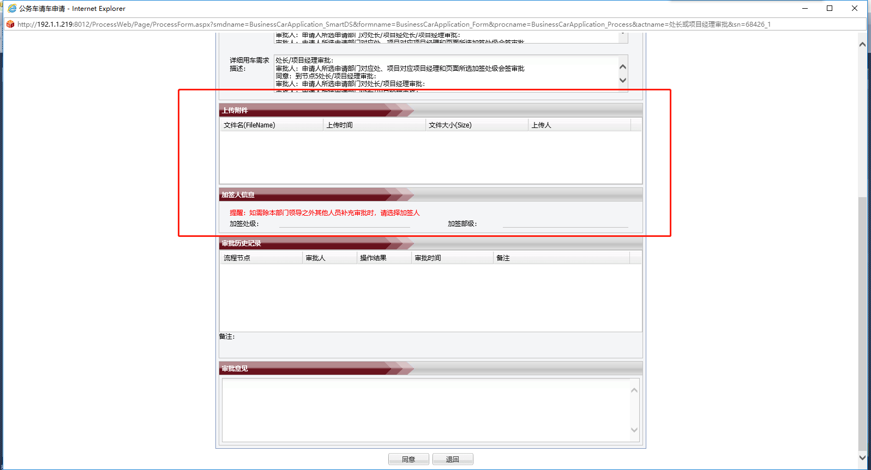 |  | 未解决
 | 2018-08-21 | BUG | 我处理过的任务：列表发起人、发起时间、节点名称、流程名称没显示出来 |  |  | 未解决
 | 2018-08-21 | BUG | 我处理过的任务：列表任务页面打不开；登录人：gyh7854；GWQC201808210001 |  |  | 未解决
 | 2018-08-21 | BUG | 登录人：ldl40900，填写人板块没有显示出来；GWQC201808210002 | 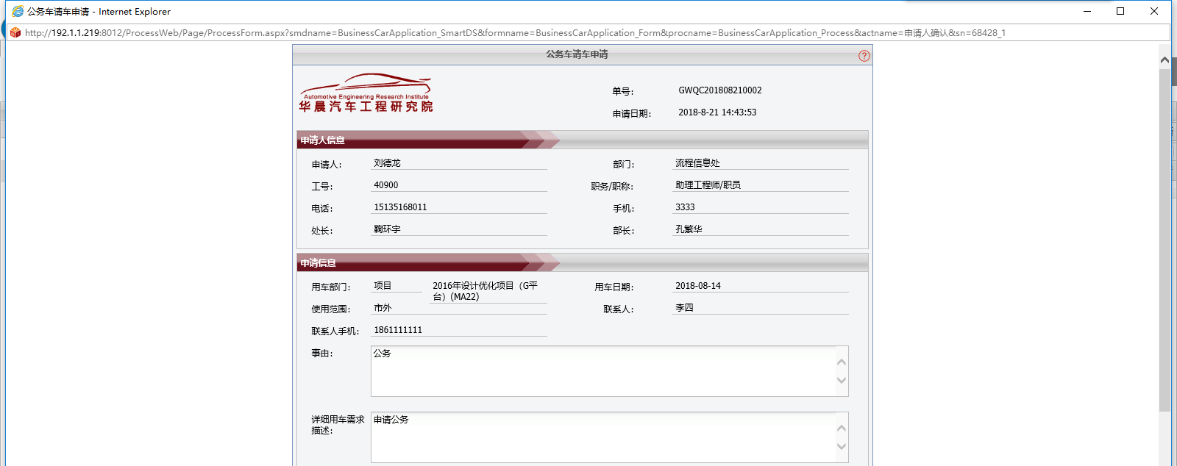 |  | 未解决
 | 2018-08-22 | BUG | 登录人：mb41819；单号:GWQC201808210002:车辆调度管理岗找人不对 |  |  | 未解决
员工补卡流程 | 2018-08-21 | BUG | 草稿页面：申请页面选择代填，保存草稿，草稿页面所选代填人没有保存上 | 草稿页面打开应显示代填人信息 |  | 未解决
 | 2018-08-21 | BUG | 申请页面：申请信息类表，点击添加按钮，弹出人员选择子页，可选择一人或多人，现在只能单选，不能多选 | 可单选、多选 |  | 已解决
 | 2018-08-21 | BUG | 申请页面：列表金额只读文本不可修改，现在可修改 |  |  | 已解决
 | 2018-08-22 | BUG | 草稿页面：合计金额保存草稿后没有自动计算 |  |  | 未解决
 | 2018-08-22 | BUG | 审批页面：加签人板块，申请页面没选对应加签人，审批页面隐藏该板块；登录人：jxh11152 |  |  | 未解决
 | 2018-08-22 | BUG | 重发页面，删除一行数据，下面的合计没自动计算 | 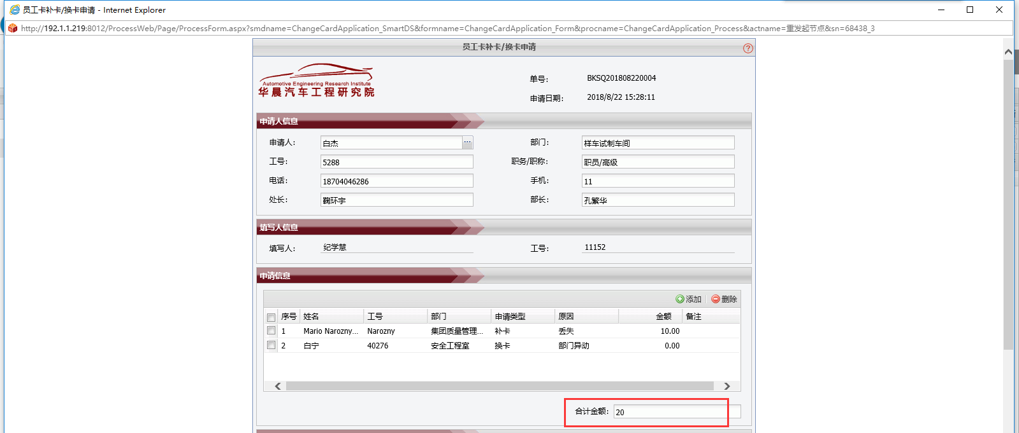 |  | 未解决
 | 2018-08-22 | BUG | 单号：BKSQ201808220001，该单子选择代填，申请人确认节点不对，现在找的是填写人审批 |  |  | 未解决
车辆通行证 | 2018-08-22 | BUG | 单号：CLTX201808220001，申请人确认后流程就完成了，后续节点都没审批 |  |  | 未解决
培训计划 | 2018-08-22 | BUG | 单号:PXJH201808220001；登录人：zrt41831；提交失败 |  |  | 未解决
员工补卡打印页面 | 2018-08-22 | BUG | 打印页面报错 |  |  | 未解决
培训计划 | 2018-08-23 | BUG | 综合事务员申请节点找人不对，应该找参加培训人员对应部门的综合事务员，不是找申请人的 |  |  | 未解决
试制车辆出入门 | 2018-08-24 | BUG | 试制车辆出入门打印页面报错 |  |  | 未解决

